Trang bìa
Posts and Telecommunications Institute of Technology |  |  |  |  |  |  | Thiết kế |  | Tài liệu phát triển | Tên hệ thống |  |  |  | Website quản lý rạp chiếu phim |  |  |  | Người tạo |  | NTY.Vy | Ngày tạo |  | 2023-05-10
 |  |  |  |  |  |  |  |  |  |  |  |  |  |  |  |  |  | Người cập nhật |  |  | Ngày cập nhật
 |  |  |  |  |  |  |  |  |  | Màn hình (ID) |  |  |  |  |  | Màn hình (Tên)

 | Website quản lý rạp chiếu phim Tài liệu phát triển hệ thống

 | Version 1.0

 |  |  |  |  |  |  |  |  | 1. Mục đích |  |  | 7. Giao diện màn hình
 |  |  |  |  |  |  |  |  | 2. Giới hạn hoạt động |  |  | 8. Danh sách hạng mục
 |  |  |  |  |  |  |  |  | 3. Giới hạn hệ thống |  |  | 9. Khái quát chức năng
 |  |  |  |  |  |  |  |  | 4. Chức năng liên quan |  |  | 10. Xử lý chi tiết
 |  |  |  |  |  |  |  |  | 5. Không bao gồm
 |  |  |  |  |  |  |  |  | 6. Sơ đồ

Posts and Telecommunications Institute of Technology |  |  |  |  |  |  | Thiết kế |  | Tài liệu phát triển | Tên hệ thống |  |  |  | Website quản lý rạp chiếu phim |  |  |  | Người tạo |  | NTY.Vy | Ngày tạo |  | 2023-05-10
 |  |  |  |  |  |  |  |  |  |  |  |  |  |  |  |  |  | Người cập nhật |  |  | Ngày cập nhật
 |  |  |  |  |  |  |  |  |  | Màn hình (ID) |  |  |  | ADD_ROOM |  | Màn hình (Tên) |  | Thêm phòng chiếu

 | Lịch sử chỉnh sửa

 | Ver |  | Ngày cập nhật |  |  | Nội dung cập nhật |  |  |  |  |  |  |  | Người cập nhật
 |  |  |  |  |  |  |  |  |  |  |  |  |  |  | Ngày duyệt |  | Người duyệt |  | Ngày duyệt |  |  | Người duyệt

Posts and Telecommunications Institute of Technology |  |  |  |  |  |  | Thiết kế |  | Tài liệu phát triển | Tên hệ thống |  |  |  | Website quản lý rạp chiếu phim |  |  |  | Người tạo |  | NTY.Vy | Ngày tạo |  | 2023-05-10
 |  |  |  |  |  |  |  |  |  |  |  |  |  |  |  |  |  | Người cập nhật |  |  | Ngày cập nhật
 |  |  |  |  |  |  |  |  |  | Màn hình (ID) |  |  |  | ADD_ROOM |  | Màn hình (Tên) |  | Thêm phòng chiếu

 | 1. Mục đích
 |  | - Dùng để thêm phòng chiếu mới cho từng chi nhánh
 |  | - Sau khi chọn chi nhánh cụ thể, quản lý chọn nút thêm và điền đầy đủ thông tin vào form thêm phòng chiếu
 |  | - Sau khi nhất nút "Thêm mới", hệ thống sẽ kiểm tra
 |  |  | + Trường hợp phát sinh lỗi, hệ thống sẽ thông báo lỗi cho người dùng tại màn hình này.
 |  |  | + Nếu thỏa mãn ràng buộc, hệ thống sẽ thông báo thêm phòng chiếu thành công

 | 2. Giới hạn hoạt động
 |  | Không có

 | 3. Giới hạn hệ thống
 |  | Không có

 | 4. Chức năng liên quan
 |  | Không có

 | 5. Không bao gồm
 |  | Không có

Posts and Telecommunications Institute of Technology |  |  |  |  |  |  | Thiết kế |  | Tài liệu phát triển | Tên hệ thống |  |  |  | Website quản lý rạp chiếu phim |  |  |  | Người tạo |  | NTY.Vy | Ngày tạo |  | 29/9/2023
 |  |  |  |  |  |  |  |  |  |  |  |  |  |  |  |  |  | Người cập nhật |  |  | Ngày cập nhật
 |  |  |  |  |  |  |  |  |  | Màn hình (ID) |  |  |  | ADD_ROOM |  | Màn hình (Tên) |  | Thêm phòng chiếu

Màn hình thêm phòng chiếu
 | 6. Sơ đồ

Khởi động
hệ thống

Màn hình chính

ROOM

 | Table

 |  |  | № | Loại | Tên |  |  |  |  |  | I/O |  | Ghi Chú
 |  |  | 1 | M | ROOM |  |  | Table quản lý thông tin phòng chiếu |  |  | I
 |  |  | 2
 |  |  | 4
 |  |  | 5
 |  |  | 6
 |  |  | 7
 |  |  | 8
 |  |  | 9
 |  |  | 10

 |  |  |  | ※ Loại (M: Master / T: Transaction table / Ⅰ: INI file / W: work table / V: view / S: stored procedures / L: SQL loader / F: file)

Thiết kế
Posts and Telecommunications Institute of Technology |  |  |  |  |  |  | Thiết kế |  |  |  | Tài liệu phát triển |  |  |  |  | Tên hệ thống |  | Website quản lý rạp chiếu phim |  |  |  |  |  |  | Người tạo |  | NTY.Vy | Ngày tạo | 2023-05-10
 |  |  |  |  |  |  |  |  |  |  |  |  |  |  |  |  |  |  |  |  |  |  |  |  | Người cập nhật |  |  | Ngày cập nhật
 |  |  |  |  |  |  |  |  |  |  |  |  |  |  |  | Màn hình (ID) |  | ADD_ROOM |  |  |  | Màn hình (Tên) |  |  | Thêm phòng chiếu

 | 7. Giao diện
Thêm mới
Tên phòng
Thêm mới
Tên phòng
Số ghế tối đa
Số hàng
Số cột
Hỏng
Trạng thái
SELECT ROOM IMAGE

Posts and Telecommunications Institute of Technology |  |  |  |  |  |  | Thiết kế |  |  |  | Tài liệu phát triển |  |  |  |  | Tên hệ thống |  | Website quản lý rạp chiếu phim |  |  |  |  |  |  | Người tạo |  | NTY.Vy | Ngày tạo | 2023-05-10
 |  |  |  |  |  |  |  |  |  |  |  |  |  |  |  |  |  |  |  |  |  |  |  |  | Người cập nhật |  |  | Ngày cập nhật
 |  |  |  |  |  |  |  |  |  |  |  |  |  |  |  | Màn hình (ID) |  | ADD_ROOM |  |  |  | Màn hình (Tên) |  |  | Thêm phòng chiếu

 | 8. Danh sách hạng mục

 | [Vùng hiển thị cố định]
 | № | Tên hạng mục |  |  |  |  |  | Control |  |  |  |  | Nội dung hiển thị |  |  |  |  |  |  |  | Ý nghĩa
 | 1 | Thêm mới |  |  |  |  |  | Header |  |  |  |  | Thêm mới |  |  |  |  |  |  |  | Mô tả tên của Form đang hiển thị
 | 2 | Tên phòng |  |  |  |  |  | Label |  |  |  |  | Thêm phòng |  |  |  |  |  |  |  | Mô tả nội dung nhập cho người dùng
 | 3 | Số ghế tối đa |  |  |  |  |  | Label |  |  |  |  | Số ghế tối đa |  |  |  |  |  |  |  | Mô tả nội dung nhập cho người dùng
 | 4 | Số hàng |  |  |  |  |  | Label |  |  |  |  | Số hàng |  |  |  |  |  |  |  | Mô tả nội dung nhập cho người dùng
 | 5 | Số cột |  |  |  |  |  | Label |  |  |  |  | Số cột |  |  |  |  |  |  |  | Mô tả nội dung nhập cho người dùng
 | 6 | Trạng thái |  |  |  |  |  | Label |  |  |  |  | Trạng thái |  |  |  |  |  |  |  | Mô tả nội dung chọn cho người dùng

 | [Vùng nút]
 | № | Tên hạng mục |  |  |  |  |  |  |  | Control |  |  |  |  |  |  |  |  |  | Ghi chú
 | 1 | Combobox trạng thái |  |  |  |  |  | Combobox
 | 2 | Vùng chọn ảnh |  |  |  |  |  | Input[type='file']
 | 3 | Thêm mới |  |  |  |  |  | Button

 | [Vùng nhập]
 | № | Tên hạng mục |  |  |  | Loại dữ liệu |  | Độ dài |  |  | Bắt buộc |  |  | I/O | Control |  | Format |  | Ghi chú
 | 1 | Tên phòng |  |  |  | Chuỗi kết hợp |  |  | # |  |  | Y |  | In | Input[type="text"]
 | 2 | Số ghế tối đa |  |  |  | Số nguyên |  | # |  |  |  | Y |  | In | Input[type="number"] |  |  |  | Số nguyên >= 0
 | 3 | Số hàng |  |  |  | Số nguyên |  | # |  |  |  | Y |  | In | Input[type="number"] |  |  |  | Số nguyên >= 0
 | 4 | Số cột |  |  |  | Số nguyên |  | # |  |  |  | Y |  | In | Input[type="number"] |  |  |  | Số nguyên >= 0

Posts and Telecommunications Institute of Technology |  |  |  |  |  |  | Thiết kế |  |  |  | Tài liệu phát triển |  |  |  |  | Tên hệ thống |  | Website quản lý rạp chiếu phim |  |  |  |  |  |  | Người tạo |  | NTY.Vy | Ngày tạo | 29/9/2023
 |  |  |  |  |  |  |  |  |  |  |  |  |  |  |  |  |  |  |  |  |  |  |  |  | Người cập nhật |  |  | Ngày cập nhật
 |  |  |  |  |  |  |  |  |  |  |  |  |  |  |  | Màn hình (ID) |  | ADD_ROOM |  |  |  | Màn hình (Tên) |  |  | Thêm phòng chiếu

 | 9. Khái quát chức năng

 |  | (1) Hiển thị ban đầu
 |  |  | Hiển thị màn hình Form thêm phòng ở trạng thái ban đầu

 |  | (2) Xử lý khi nhấn vào vùng chọn ảnh cho phòng chiếu
 |  |  | Khi nhấn chọn vào vùng ảnh, hộp thoại chọn file xuất hiện, người dùng tiến hành chọn vị trí lưu file ảnh cần mở

 |  | (3) Xử lý khi nhấn button "Thêm mới"
 |  |  | - Hệ thống xử lý check ràng buộc các trường dữ liệu do người dùng nhập vào
 |  |  | - Nếu thỏa mãn tất cả ràng buộc hệ thống sẽ chuyển sang trang nhập mật khẩu. Ngược lại sẽ báo lỗi trực tiếp lên giao diện
 |  |  | Ngược lại, hệ thống sẽ báo lỗi trực tiếp lên giao diện

Posts and Telecommunications Institute of Technology |  |  |  |  |  |  | Thiết kế |  |  |  | Tài liệu phát triển |  |  |  |  | Tên hệ thống |  | Website quản lý đặt vé xe khách online |  |  |  |  |  |  | Người tạo |  | Phi | Ngày tạo | 29/9/2023
 |  |  |  |  |  |  |  |  |  |  |  |  |  |  |  |  |  |  |  |  |  |  |  |  | Người cập nhật |  |  | Ngày cập nhật
 |  |  |  |  |  |  |  |  |  |  |  |  |  |  |  | Màn hình (ID) |  | ADD_ROOM |  |  |  | Màn hình (Tên) |  |  | Thêm phòng chiếu

 |  | 10. Xử lý chi tiết
 |  |  | (1) Hiển thị ban đầu
 |  |  |  | Hệ thống hiển thị nội dung khởi tạo với các thuộc tính
 |  |  | [Vùng nhập]
 |  |  | № | Tên hạng mục |  |  |  | Nội dung hiển thị |  |  |  |  |  |  |  |  |  |  | Giá trị |  |  |  |  | Sử dụng |  | Ghi chú
 |  |  | 1 | Tên phòng |  |  |  | Tên phòng |  |  |  |  |  |  |  |  |  |  | Blank |  |  |  |  | Có thể
 |  |  | 2 | Số ghế tối đa |  |  |  | Số ghế tối đa |  |  |  |  |  |  |  |  |  |  | Blank |  |  |  |  | Có thể
 |  |  | 3 | Số hàng |  |  |  | Số hàng |  |  |  |  |  |  |  |  |  |  | Blank |  |  |  |  | Có thể
 |  |  | 4 | Số cột |  |  |  | Số cột |  |  |  |  |  |  |  |  |  |  | Blank |  |  |  |  | Có thể

 |  |  | [Vùng nút]
 |  |  | № | Tên hạng mục |  |  |  | Nội dung hiển thị |  |  |  |  |  |  |  |  |  |  | Giá trị |  |  |  |  | Sử dụng |  | Ghi chú
 |  |  | 1 | Combobox trạng thái |  |  |  | Combobox trạng thái |  |  |  |  |  |  |  |  |  |  | Mặc định là trạng thái "Hỏng" |  |  |  |  | Có thể
 |  |  | 2 | Vùng chọn ảnh |  |  |  | Vùng cọn ảnh |  |  |  |  |  |  |  |  |  |  |  |  |  |  |  | Có thể
 |  |  | 3 | Thêm mới |  |  |  | Nút thêm mới |  |  |  |  |  |  |  |  |  |  |  |  |  |  |  | Có thể

 |  |  | (2) Xử lý khi nhấn vào vùng chọn ảnh cho phòng chiếu
 |  |  |  | - Khi nhấn chọn vào vùng ảnh, hộp thoại chọn file xuất hiện
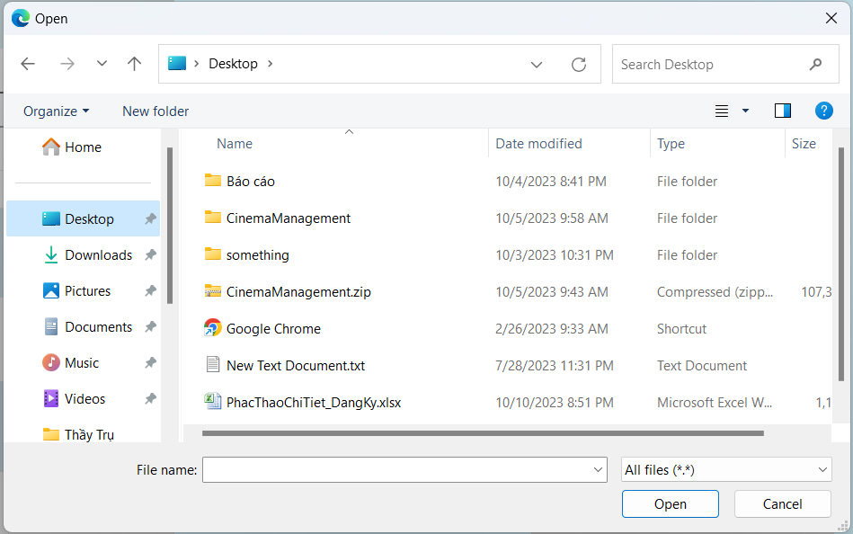

 |  |  |  | - Quản lý nhấn chọn vị trí lưu file ảnh cần mở rồi nhấn "Open", trường hợp muốn đóng hợp thoại thì nhấn "Cancel". Ảnh vừa chọn sẽ hiển thị lên form

 |  |  | (3) Xử lý khi nhấn button "Thêm mới"
 |  |  |  | - Hệ thống xử lý check ràng buộc các trường dữ liệu do người dùng nhập vào như sau:
 |  |  |  | STT | Tên hạng mục |  |  |  | Nội dung check |  |  |  |  |  |  |  |  |  |  |  |  |  | Message
 |  |  |  | 1 | Tên phòng chiếu |  |  |  | Tên phòng là chuỗi rỗng |  |  |  |  |  |  |  |  |  |  |  |  |  | ADDROOM_NAME_EMPTY_ERROR
 |  |  |  | 2 | Số ghế tối đa |  |  |  | Số ghế tối đa là chuỗi rỗng |  |  |  |  |  |  |  |  |  |  |  |  |  | ADDROOM_CAPACITY_EMPTY_ERROR
 |  |  |  | 3 | Số hàng |  |  |  | Số hàng là chuỗi rỗng |  |  |  |  |  |  |  |  |  |  |  |  |  | ADDROOM_ROW_EMPTY_ERROR
 |  |  |  | 4 | Số cột |  |  |  | Số cột là chuỗi rỗng |  |  |  |  |  |  |  |  |  |  |  |  |  | ADDROOM_COL_EMPTY_ERROR
 |  |  |  | 5 | Vùng ảnh |  |  |  | Vùng ảnh chưa có ảnh được chọn |  |  |  |  |  |  |  |  |  |  |  |  |  | ADDROOM_IMG_EMPTY_ERROR
 |  |  |  | 6 | Tên phòng chiếu |  |  |  | Trùng tên với phòng đã có trong chi nhánh |  |  |  |  |  |  |  |  |  |  |  |  |  | ADDROOM_SAME_NAME_ERROR
 |  |  |  | 7 | Số hàng |  |  |  | Số hàng lớn hơn số ghế tối đa |  |  |  |  |  |  |  |  |  |  |  |  |  | ADDROOM_ROW_CAPACITY_ERROR
 |  |  |  | 8 | Số cột |  |  |  | Số cột lớn hơn số ghế tối đa/số hàng (sau khi làm tròn xuống) |  |  |  |  |  |  |  |  |  |  |  |  |  | ADDROOM_COL_ROW_ERROR

 |  |  |  | '- Nếu thỏa mãn tất cả ràng buộc hệ thống sẽ thêm phòng mới vào CSDL và thông báo thêm thành công. Ngược lại sẽ báo lỗi trực tiếp lên giao diện

Chọn tuyến
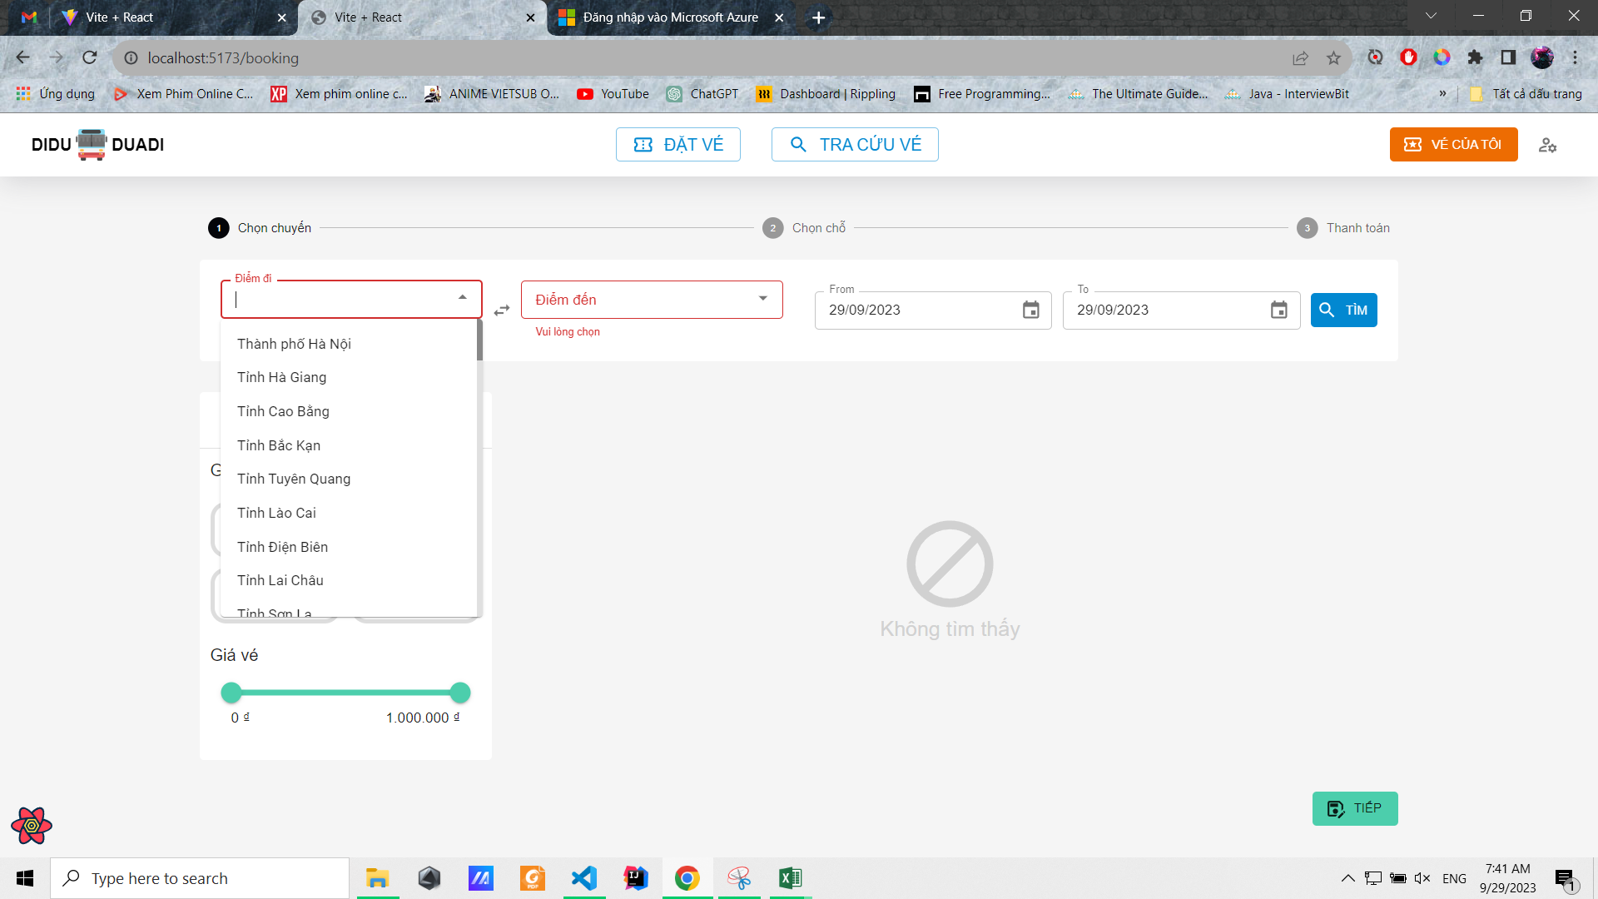
Posts and Telecommunications Institute of Technology |  |  |  |  | Thiết kế |  | Tài liệu phát triển | Tên hệ thống | Website quản lý đặt vé xe khách online |  |  | Người tạo | Phi | Ngày tạo | 29/9/2023
 |  |  |  |  |  |  |  |  |  |  |  | Người cập nhật |  | Ngày cập nhật
 |  |  |  |  |  |  |  | Màn hình (ID) | ticket_booking | Màn hình (Tên) |  | Đặt vé xe khách

 | 10. Xử lý chi tiết
 |  | (1) Chọn tuyến
 |  | 1. Nhấn vào ô chọn điểm đi/điểm đến để hiển thị combobox chọn tỉnh thành
 |  | 2. Hiển thị danh sách các tỉnh thành lên combobox cho người dùng chọn
 |  |  | a. Chọn một dòng trong combobox để hiển thị
 |  |  | b. Lưu lại điểm đi/điểm đến mà người dùng đã chọn

 |  |  | № | Tên hạng mục |  | Nội dung check |  |  |  |  | Message Code
 |  |  | 1 | Điểm đi |  | Trường hợp chưa chọn điểm đi |  |  |  |  | empty_src_err
 |  |  | 2 | Điểm đến |  | Trường hợp chưa chọn điểm đến |  |  |  |  | empty_dest_err

Chọn date range
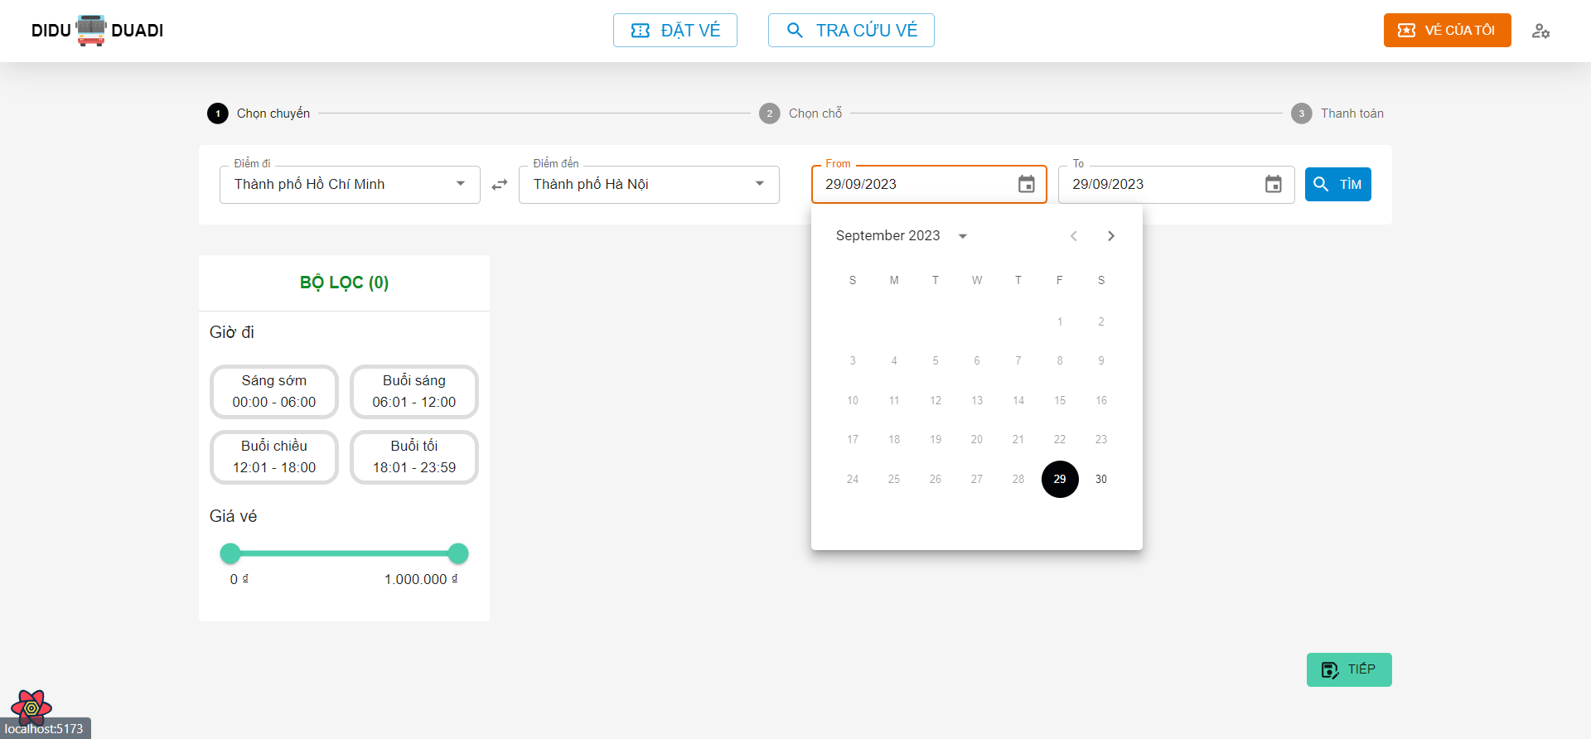
Posts and Telecommunications Institute of Technology |  |  |  |  | Thiết kế |  | Tài liệu phát triển | Tên hệ thống | Website quản lý đặt vé xe khách online |  |  | Người tạo | Phi | Ngày tạo | 29/9/2023
 |  |  |  |  |  |  |  |  |  |  |  | Người cập nhật |  | Ngày cập nhật
 |  |  |  |  |  |  |  | Màn hình (ID) | ticket_booking | Màn hình (Tên) |  | Đặt vé xe khách

 | 10. Xử lý chi tiết
 |  | (2) Chọn khoảng thời gian cần tìm chuyến
 |  | 1. Nhấn vào ô chọn Từ ngày/Đến ngày để hiển thị Datepicker cho người dùng chọn ngày tháng năm
 |  | 2. Chọn một ngày bất kỳ hoàn tất
 |  |  | a. Chọn một dòng trong combobox để hiển thị
 |  |  | b. Click ra vùng ngoài Datepicker đẻ hủy chọn và quay lại trạng thái ban đầu

 |  |  | № | Tên hạng mục |  | Nội dung check |  |  |  |  | Message Code
 |  |  | 1 | Ngày bắt đầu |  | Ngày bắt đầu phải bằng hoặc lớn hơn ngày hiện tại, theo định dạng dd/MM/yyyy
 |  |  | 2 | Ngày kết thúc |  | Ngày kết thúc phải lớn hơn hoặc bằng ngày bắt đầu, theo định dạng dd/MM/yyyy

Tìm chuyến
Posts and Telecommunications Institute of Technology |  |  |  |  | Thiết kế |  | Tài liệu phát triển | Tên hệ thống | Website quản lý đặt vé xe khách online |  |  |  | Người tạo |  | Phi | Ngày tạo | 29/9/2023
 |  |  |  |  |  |  |  |  |  |  |  |  | Người cập nhật |  |  | Ngày cập nhật
 |  |  |  |  |  |  |  | Màn hình (ID) | ticket_booking |  | Màn hình (Tên) |  | Đặt vé xe khách

 | 10. Xử lý chi tiết
 |  | (3) Tìm chuyến
 |  | 1. Nhấn vào nút Tìm để tìm các chuyến đi theo tuyến và khoảng thời gian đã chọn
 |  | 2. Hiển thị danh sách các chuyến đi phù hợp với tuyến và khoảng thời gian đã chọn
 |  |  | a. Truy vấn các chuyến đi theo tuyến và thời gian đã chọn

 |  |  | Đối tượng |  |  | Truy xuất
 |  |  | tripList |  |  | tripList = select trip where trip.dest = [vùng nhập].dest and trip.src = [vùng nhập].src and trip.startDateTime between [vùng nhập].from and [vùng nhập].to

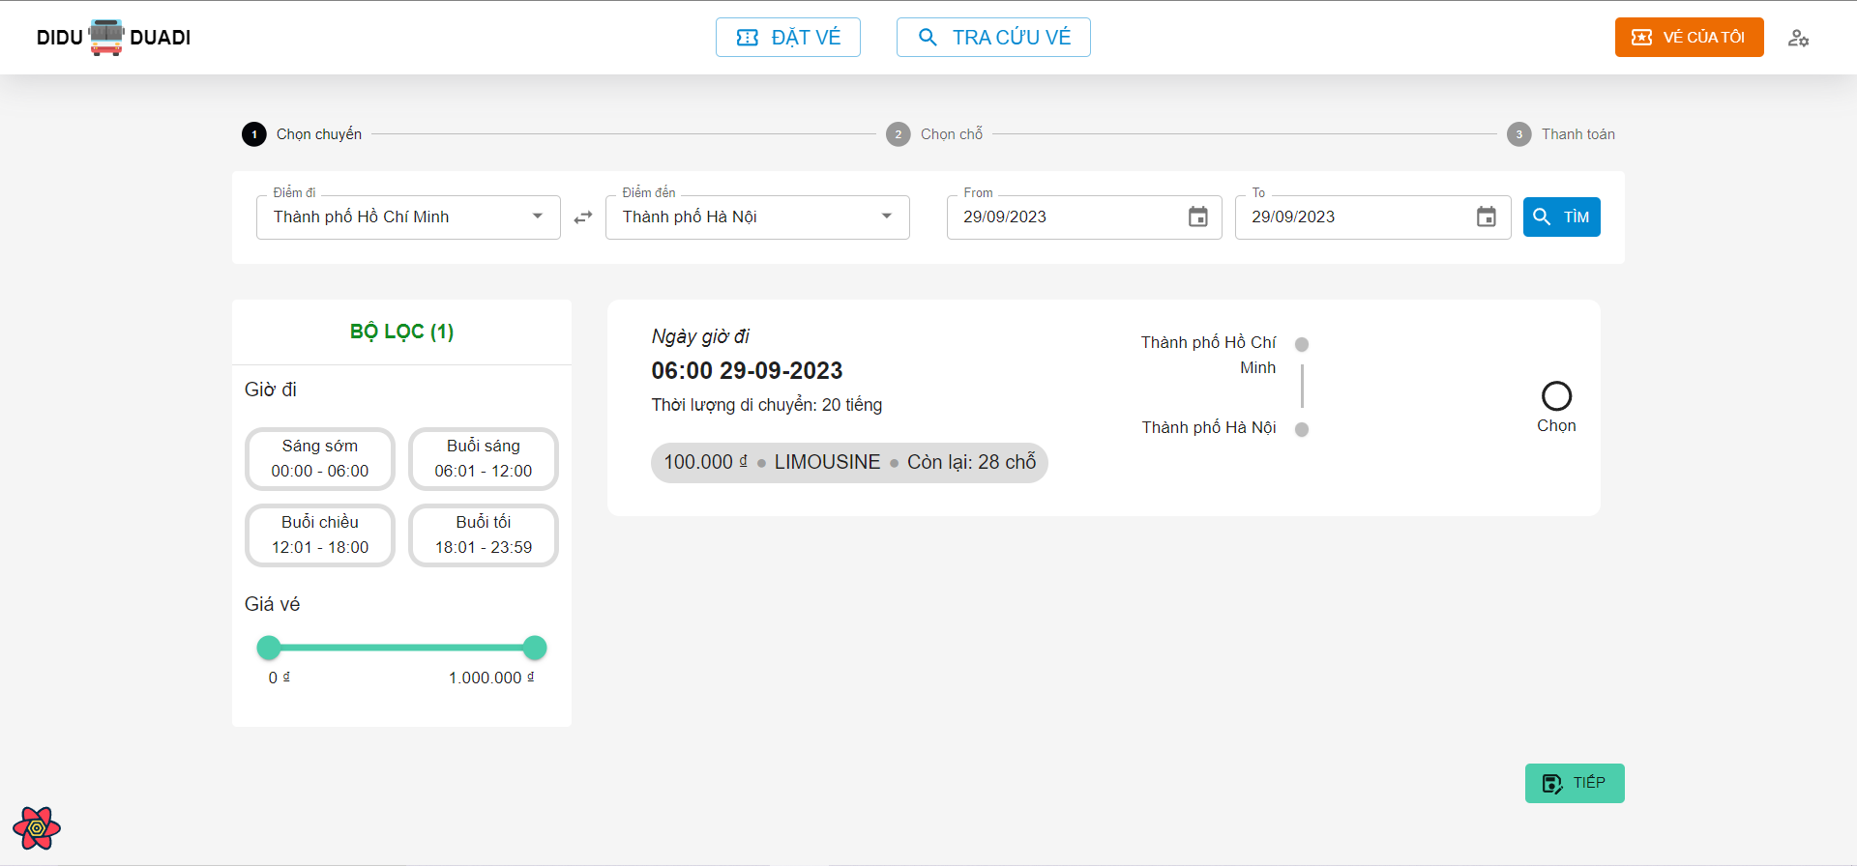

 |  |  | b. Hiển thị các thông tin của từng chuyến đi trong danh sách đã tìm được

 |  |  | [Vùng cố định]
 |  |  | № | Tên hạng mục |  | Nội dung hiển thị |  |  |  | Giá trị |  | Sử dụng |  | Ghi chú
 |  |  | 1 | Ngày giờ đi |  | Hiển thị Ngày giờ đi |  |  |  | trip.departureDateTime |  | Không
 |  |  | 2 | Thời lượng di chuyển |  | Hiển thị Thời lượng di chuyển |  |  |  | trip.duration |  | Không
 |  |  | 3 | Loại xe khách |  | Hiển thị Loại xe khách |  |  |  | trip.coach.coachType |  | Không
 |  |  | 4 | Số lượng chỗ còn lại |  | Hiển thị Số lượng chỗ còn lại |  |  |  | trip.coach.numberOfSeats - orderedBookingOnThisTrip |  | Không
 |  |  | 5 | Giá vé |  | Hiển thị Giá vé |  |  |  | trip.price |  | Không

Loc theo gio khoi hanh
Posts and Telecommunications Institute of Technology |  |  |  |  | Thiết kế |  | Tài liệu phát triển | Tên hệ thống | Website quản lý đặt vé xe khách online |  |  |  | Người tạo |  | Phi | Ngày tạo | 29/9/2023
 |  |  |  |  |  |  |  |  |  |  |  |  | Người cập nhật |  |  | Ngày cập nhật
 |  |  |  |  |  |  |  | Màn hình (ID) | ticket_booking |  | Màn hình (Tên) |  | Đặt vé xe khách

 | 10. Xử lý chi tiết
 |  | (4) Lọc theo giờ khởi hành
 |  | 1. Nhấn vào nút Tìm để tìm các chuyến đi theo tuyến và khoảng thời gian đã chọn
 |  | 2. Hệ thống sẽ lọc ra các chuyến đi có giờ khởi hành thỏa mãn khung giờ đi đã chọn

 |  |  | Đối tượng |  |  | Truy xuất
 |  |  | filteredTripList |  |  | filteredTripList = select trip where trip.departureDateTime between start and end

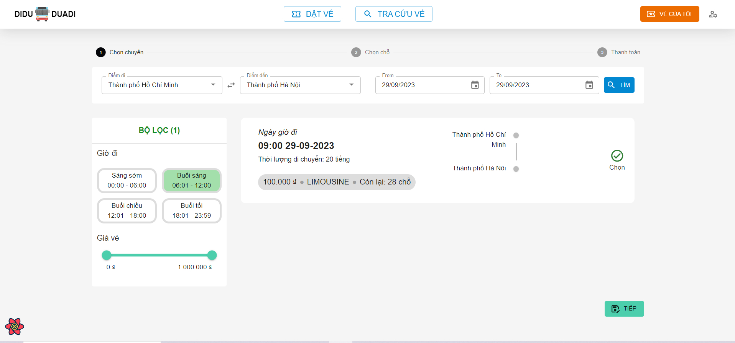

 |  |  | b. Hiển thị các thông tin của từng chuyến đi theo điều kiện đã lọc

 |  |  | [Vùng cố định]
 |  |  | № | Tên hạng mục |  | Nội dung hiển thị |  |  |  | Giá trị |  | Sử dụng |  | Ghi chú
 |  |  | 1 | Ngày giờ đi |  | Hiển thị Ngày giờ đi |  |  |  | trip.departureDateTime |  | Không
 |  |  | 2 | Thời lượng di chuyển |  | Hiển thị Thời lượng di chuyển |  |  |  | trip.duration |  | Không
 |  |  | 3 | Loại xe khách |  | Hiển thị Loại xe khách |  |  |  | trip.coach.coachType |  | Không
 |  |  | 4 | Số lượng chỗ còn lại |  | Hiển thị Số lượng chỗ còn lại |  |  |  | trip.coach.numberOfSeats - orderedBookingOnThisTrip |  | Không
 |  |  | 5 | Giá vé |  | Hiển thị Giá vé |  |  |  | trip.price |  | Không

Loc theo gia vé
Posts and Telecommunications Institute of Technology |  |  |  |  | Thiết kế |  | Tài liệu phát triển | Tên hệ thống | Website quản lý đặt vé xe khách online |  |  |  | Người tạo |  | Phi | Ngày tạo | 29/9/2023
 |  |  |  |  |  |  |  |  |  |  |  |  | Người cập nhật |  |  | Ngày cập nhật
 |  |  |  |  |  |  |  | Màn hình (ID) | ticket_booking |  | Màn hình (Tên) |  | Đặt vé xe khách

 | 10. Xử lý chi tiết
 |  | (5) Lọc theo giờ khởi hành
 |  | 1. Nhấn vào nút Tìm để tìm các chuyến đi theo tuyến và khoảng thời gian đã chọn
 |  | 2. Hệ thống sẽ lọc ra các chuyến đi có giờ khởi hành thỏa mãn khung giờ đi đã chọn

 |  |  | Đối tượng |  |  | Truy xuất
 |  |  | filteredTripList |  |  | filteredTripList = select trip where trip.price between startPrice and endPrice

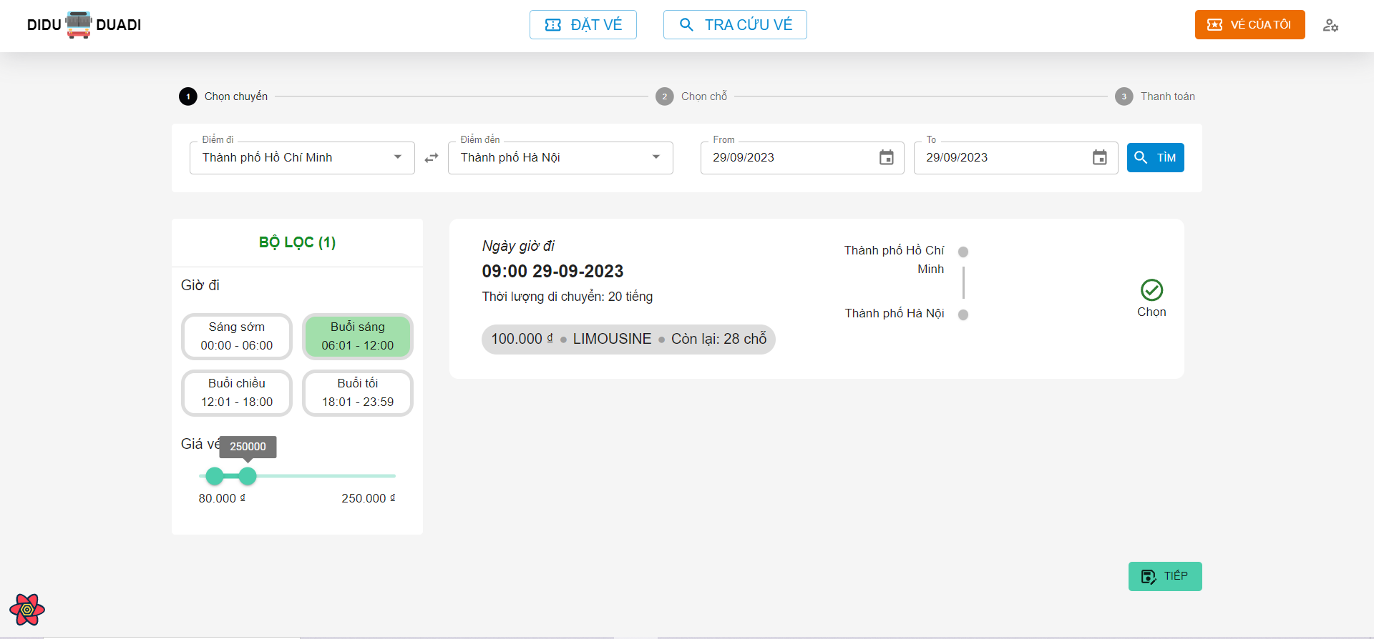

 |  |  | b. Hiển thị các thông tin của từng chuyến đi theo điều kiện đã lọc

 |  |  | [Vùng cố định]
 |  |  | № | Tên hạng mục |  | Nội dung hiển thị |  |  |  | Giá trị |  | Sử dụng |  | Ghi chú
 |  |  | 1 | Ngày giờ đi |  | Hiển thị Ngày giờ đi |  |  |  | trip.departureDateTime |  | Không
 |  |  | 2 | Thời lượng di chuyển |  | Hiển thị Thời lượng di chuyển |  |  |  | trip.duration |  | Không
 |  |  | 3 | Loại xe khách |  | Hiển thị Loại xe khách |  |  |  | trip.coach.coachType |  | Không
 |  |  | 4 | Số lượng chỗ còn lại |  | Hiển thị Số lượng chỗ còn lại |  |  |  | trip.coach.numberOfSeats - orderedBookingOnThisTrip |  | Không
 |  |  | 5 | Giá vé |  | Hiển thị Giá vé |  |  |  | trip.price |  | Không

Chon Cho
Posts and Telecommunications Institute of Technology |  |  |  |  | Thiết kế |  |  | Tài liệu phát triển | Tên hệ thống |  | Website quản lý đặt vé xe khách online |  |  |  | Người tạo |  | Phi | Ngày tạo | 29/9/2023
 |  |  |  |  |  |  |  |  |  |  |  |  |  |  | Người cập nhật |  |  | Ngày cập nhật
 |  |  |  |  |  |  |  |  | Màn hình (ID) |  | ticket_booking |  | Màn hình (Tên) |  | Đặt vé xe khách

 | 10. Xử lý chi tiết
 |  | (6) Chọn chỗ ngồi trên chuyến đã chọn
 |  | 1. Hệ thống sẽ hiển thị danh sách các chỗ còn trống trên chuyến xe đã chọn
 |  |  | Đối tượng |  |  | Truy xuất
 |  |  | emptySeats |  |  | emptySeats = trip.coach.numerOfSeats - orderedBookingOnThisTrip

 |  | 2. Nhấn vào các icon các ghế ngồi để chọn
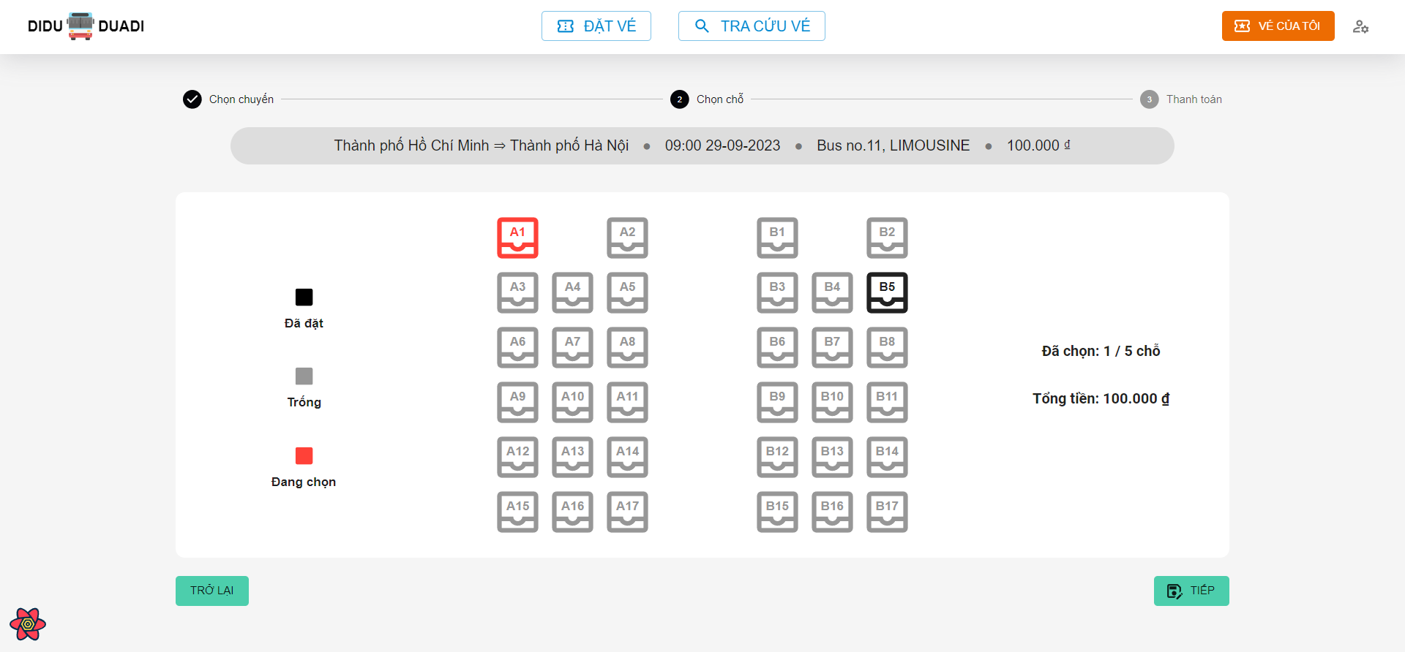

 |  |  | [Vùng cố định]
 |  |  | № | Tên hạng mục |  | Nội dung hiển thị |  |  |  |  |  | Giá trị |  | Sử dụng |  | Ghi chú
 |  |  | 1 | Ngày giờ đi |  | Hiển thị Ngày giờ đi |  |  |  |  |  | trip.departureDateTime |  | Không
 |  |  | 2 | Tuyến |  | Hiển thị Thời lượng di chuyển |  |  |  |  |  | trip.source + trip.dest |  | Không
 |  |  | 3 | Loại xe khách |  | Hiển thị Loại xe khách |  |  |  |  |  | trip.coach.coachType |  | Không
 |  |  | 4 | Tên xe khách |  | Hiển thị Tên xe khách |  |  |  |  |  | trip.coach.coachName |  | Không
 |  |  | 5 | Giá vé |  | Hiển thị Giá vé |  |  |  |  |  | trip.price |  | Không
 |  |  | 6 | Số ghế đã chọn |  | Hiển thị Số ghế đã chọn |  |  |  |  |  | selectedSeats |  | Không
 |  |  | 7 | Tổng tiền |  | Hiển thị Tổng tiền |  |  |  |  |  | selectedSeats * trip.price |  | Không

 |  |  | [Vùng nút]
 |  |  | № | Tên hạng mục |  |  | Control |  |  | Ghi chú
 |  |  | 1 | A1, B1, B12, … |  |  | Button |  |  | Nút để chọn ghế trên chuyến đi
 |  |  | 1 | Trở về |  |  | Button |  |  | Nút để trợ lại bước chọn chuyến đi
 |  |  | 1 | Tiếp |  |  | Button |  |  | Nút để chuyển sang bước thanh toán

Thanh Toan
Posts and Telecommunications Institute of Technology |  |  |  |  |  | Thiết kế |  |  | Tài liệu phát triển | Tên hệ thống |  | Website quản lý đặt vé xe khách online |  |  |  |  | Người tạo |  | Phi | Ngày tạo | 29/9/2023
 |  |  |  |  |  |  |  |  |  |  |  |  |  |  |  |  | Người cập nhật |  |  | Ngày cập nhật
 |  |  |  |  |  |  |  |  |  | Màn hình (ID) |  | ticket_booking |  | Màn hình (Tên) |  |  | Đặt vé xe khách

 | 10. Xử lý chi tiết
 |  | (7) Thanh toán
 |  | 1. Hệ thống sẽ hiển thị thông tin về chuyến đi và số ghế, số tiền phải trả và các ô nhập liệu thông tin khách
 |  |  | Đối tượng |  |  |  | Truy xuất
 |  |  | emptySeats |  |  |  | emptySeats = trip.coach.numerOfSeats - orderedBookingOnThisTrip

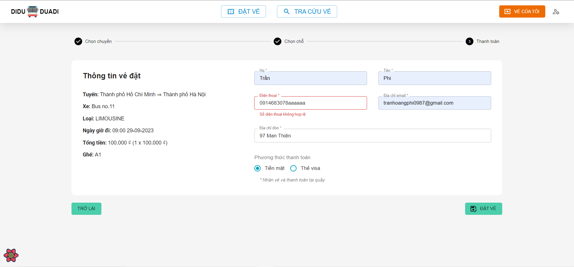

 |  |  | [Vùng cố định]
 |  |  | № | Tên hạng mục |  |  | Nội dung hiển thị |  |  |  |  |  | Giá trị |  |  | Sử dụng |  | Ghi chú
 |  |  | 1 | Ngày giờ đi |  |  | Hiển thị Ngày giờ đi |  |  |  |  |  | trip.departureDateTime |  |  | Có
 |  |  | 2 | Tuyến |  |  | Hiển thị Thời lượng di chuyển |  |  |  |  |  | trip.source + trip.dest |  |  | Có
 |  |  | 3 | Loại xe khách |  |  | Hiển thị Loại xe khách |  |  |  |  |  | trip.coach.coachType |  |  | Có
 |  |  | 4 | Tên xe khách |  |  | Hiển thị Tên xe khách |  |  |  |  |  | trip.coach.coachName |  |  | Có
 |  |  | 5 | Số ghế đã chọn |  |  | Hiển thị Số ghế đã chọn |  |  |  |  |  | selectedSeats |  |  | Có
 |  |  | 6 | Họ |  |  | Hiển thị Họ |  |  |  |  |  | Trống |  |  | Có
 |  |  | 7 | Tên |  |  | Hiển thị Tên |  |  |  |  |  | Trống |  |  | Có
 |  |  | 8 | Điện thoại |  |  | Hiển thị Điện thoại |  |  |  |  |  | Trống |  |  | Có
 |  |  | 9 | Địa chỉ email |  |  | Hiển thị Địa chỉ email |  |  |  |  |  | Trống |  |  | Có
 |  |  | 10 | Địa chỉ đón |  |  | Hiển thị Địa chỉ đón |  |  |  |  |  | Trống |  |  | Có

 |  |  | [Vùng nhập]
 |  |  | № | Tên hạng mục |  |  | Nội dung hiển thị |  |  |  |  |  | Giá trị |  |  | Sử dụng |  | Ghi chú
 |  |  | 1 | Họ |  |  | Hiển thị Họ |  |  |  |  |  | [vùng nhập].firstName |  |  | Có
 |  |  | 2 | Tên |  |  | Hiển thị Tên |  |  |  |  |  | [vùng nhập].lastName |  |  | Có
 |  |  | 3 | Điện thoại |  |  | Hiển thị Điện thoại |  |  |  |  |  | [vùng nhập].phone |  |  | Có
 |  |  | 4 | Địa chỉ email |  |  | Hiển thị Địa chỉ email |  |  |  |  |  | [vùng nhập].email |  |  | Có
 |  |  | 5 | Địa chỉ đón |  |  | Hiển thị Địa chỉ đón |  |  |  |  |  | [vùng nhập].pickupAddress |  |  | Có
 |  |  | 6 | Tên chủ thẻ |  |  | Hiển thị Tên chủ thẻ visa |  |  |  |  |  | [vùng nhập].cardName |  |  | Có
 |  |  | 7 | Số thẻ |  |  | Hiển thị Số thẻ visa, 16 số |  |  |  |  |  | [vùng nhập].cardNumber |  |  | Có
 |  |  | 8 | Ngày hết hạn |  |  | Hiển thị Ngày hết hạn của thẻ visa, định dạng MM/yyyy |  |  |  |  |  | [vùng nhập].expiredDate |  |  | Có
 |  |  | 9 | CVV |  |  | Mã CVV của thẻ, gồm 3 số |  |  |  |  |  | [vùng nhập].cvv |  |  | Có

 |  |  | № | Tên hạng mục |  |  | Nội dung check |  |  |  |  |  |  |  | Message Code
 |  |  | 1 | Họ |  |  | Trường hợp chưa nhập họ |  |  |  |  |  |  |  | empty_firstName_err
 |  |  | 2 | Tên |  |  | Trường hợp chưa nhập tên |  |  |  |  |  |  |  | empty_lastName_err
 |  |  | 3 | Điện thoại |  |  | Trường hợp chưa nhập số điện thoại |  |  |  |  |  |  |  | empty_phone_err
 |  |  | 4 | Điện thoại |  |  | Trường hợp nhập số điện thoại sai định dạng |  |  |  |  |  |  |  | invalid_phone_err
 |  |  | 5 | Địa chỉ email |  |  | Trường hợp chưa nhập email |  |  |  |  |  |  |  | empty_email_err
 |  |  | 6 | Địa chỉ email |  |  | Trường hợp nhập email sai định dạng |  |  |  |  |  |  |  | invalid_email_err
 |  |  | 7 | Địa chỉ đón |  |  | Trường hợp chưa nhập địa chỉ đón |  |  |  |  |  |  |  | empty_pickupAddress_err
 |  |  | 8 | Tên chủ thẻ |  |  | Trường hợp chưa nhập tên chủ thẻ |  |  |  |  |  |  |  | empty_cardName_err
 |  |  | 9 | Số thẻ |  |  | Trường hợp chưa nhập số thẻ |  |  |  |  |  |  |  | empty_cardNumber_err
 |  |  | 10 | Số thẻ |  |  | Trường hợp nhập số thẻ sang định dạng |  |  |  |  |  |  |  | invalid_cardNumber_err
 |  |  | 11 | Ngày hết hạn |  |  | Trường hợp chưa chọn ngày hết hạn |  |  |  |  |  |  |  | empty_expriedDate_err
 |  |  | 12 | CVV |  |  | Trường hợp chưa nhập mã CVV |  |  |  |  |  |  |  | empty_cvv_err
 |  |  | 13 | CVV |  |  | Trường hợp nhập mã CVV sai định dạng |  |  |  |  |  |  |  | invalid_cvv_err

 |  | [Vùng nút]
 |  | № | Tên hạng mục |  |  |  |  | Control |  |  | Ghi chú
 |  | 1 | Phương thức thanh toán |  |  |  |  | Radio Button |  |  | Nút để trở về bước chọn chỗ ngồi
 |  | 1 | Trở về |  |  |  |  | Button |  |  | Nút để trở về bước chọn chỗ ngồi
 |  | 3 | Đặt vé |  |  |  |  | Button |  |  | Nút để tiến hành đặt vé

 |  |  | 2. Sau khi ấn Đặt vé, hệ thống sẽ xử lý và lưu vào database

 |  |  | 3. Nếu đặt vé thành công/ thất bại sẽ hiển thị thông báo
 |  |  | Thông báo |  | Trường hợp |  |  |  |  |  |  |  |  |  | Message Code
 |  |  | SUCCESS |  | Lưu thông tin vé thành công |  |  |  |  |  |  |  |  |  | create_ticket_success
 |  |  | FAIL |  | Lưu thông tin vé thất bại |  |  |  |  |  |  |  |  |  | create_ticket_err

